广告目标
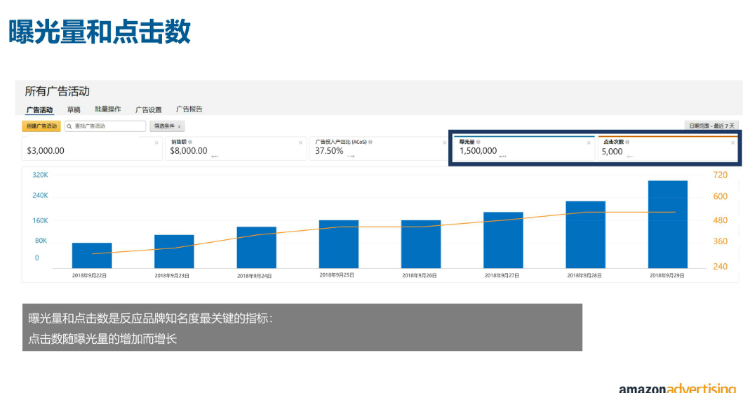
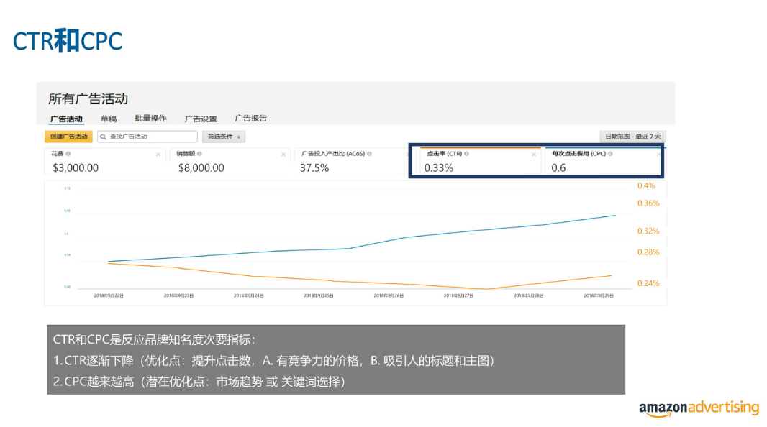
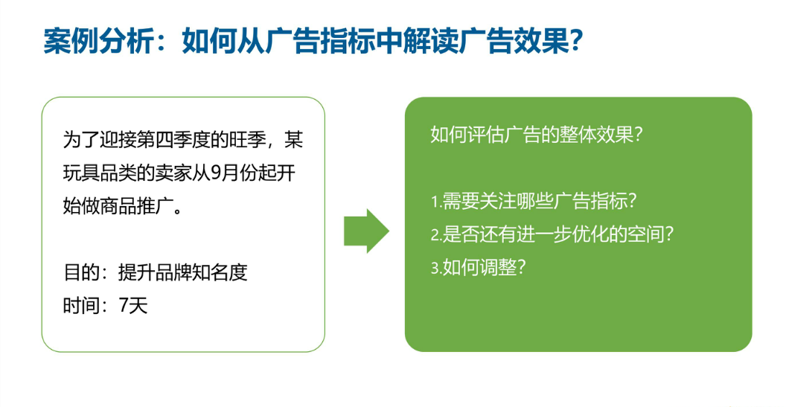
使用广告活动管理和广告报告的成功实践
业务目标 |  | 曝光量 | 点击数 | 广告花费 | 销售额 | 订单数 | ACOS | CTR | CPC
销售 | 主要目标 |  |  | √ | √
 | 次要目标 |  |  |  | √ |  | √
品牌知名度 | 主要目标 | √ | √
 | 次要目标 |  |  |  |  |  |  | √ | √
保持竞争力 | 主要目标 |  | √ |  |  | √
 | 次要目标 | √ |  |  |  | √
账户健康 |  |  |  |  |  |  | √ | √

案例分析：如何从广告指标中解读广告效果
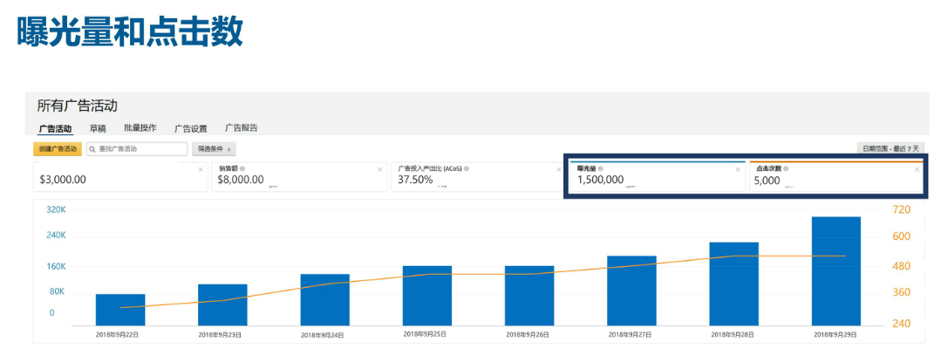

问题点：9月29比28的曝光多，但是点击量却没有变

